奖品信息
序号 | 奖品名称 | 数量 | 图片
1 | 小风扇 | 30 | 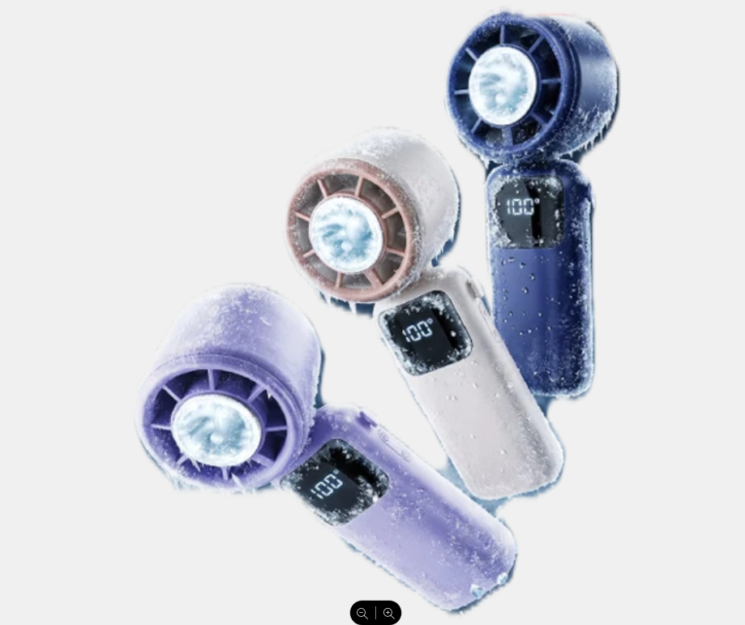
2 | 指甲刀套装 | 30 | 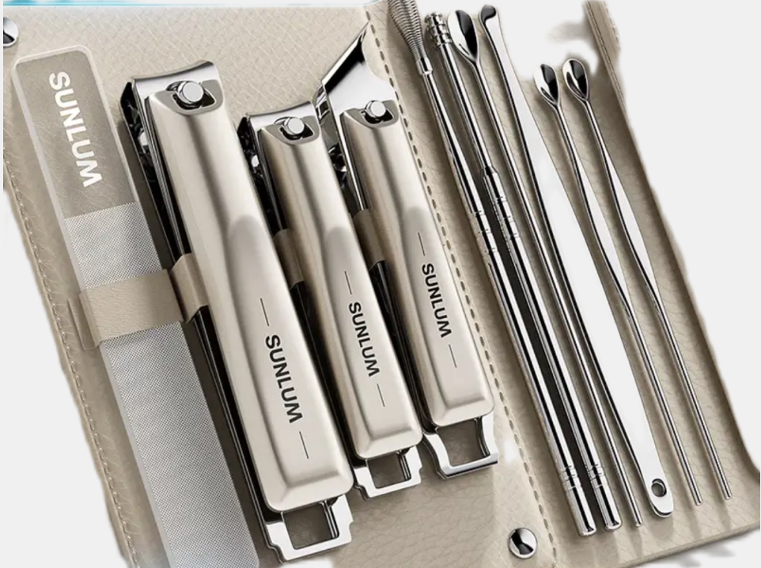
3 | 天堂伞 | 30 | 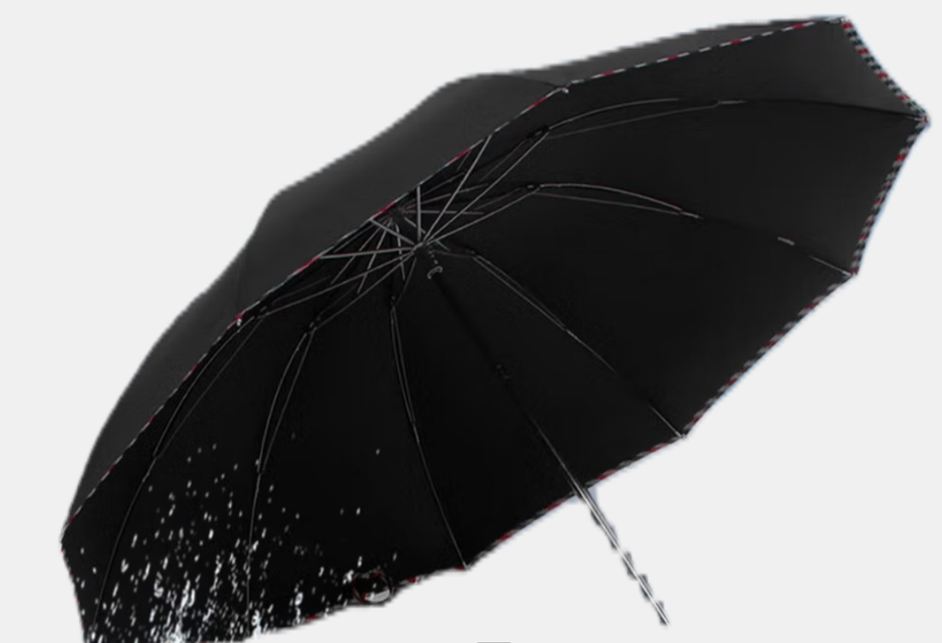
4 | 护手霜 | 30 | 
5 | 冰袖 | 30 | 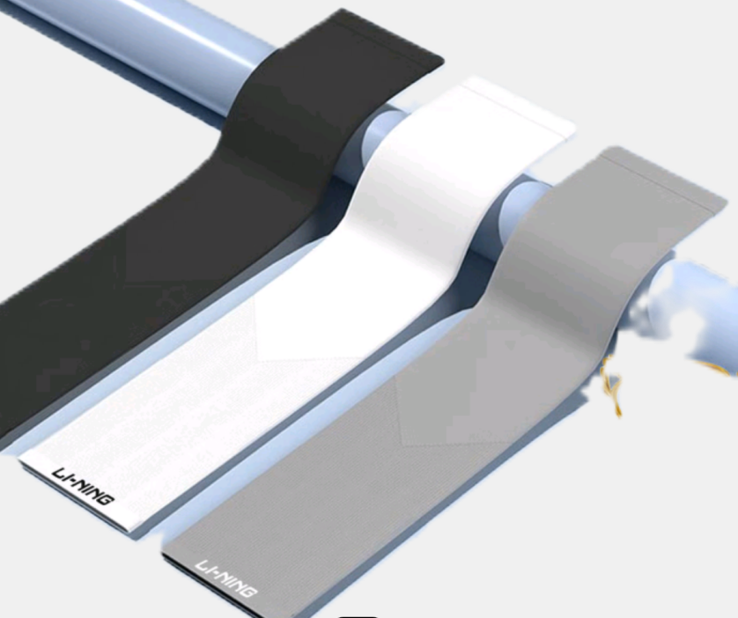
6 | 休闲书包 | 30 | 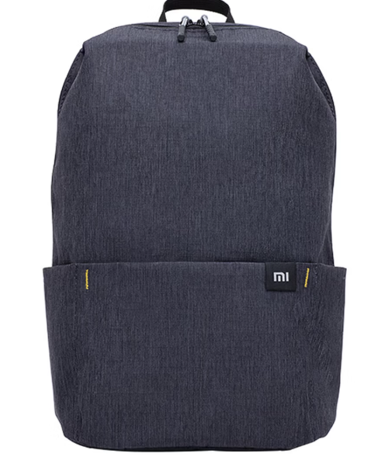
7 | 软抽纸面巾 | 30 | 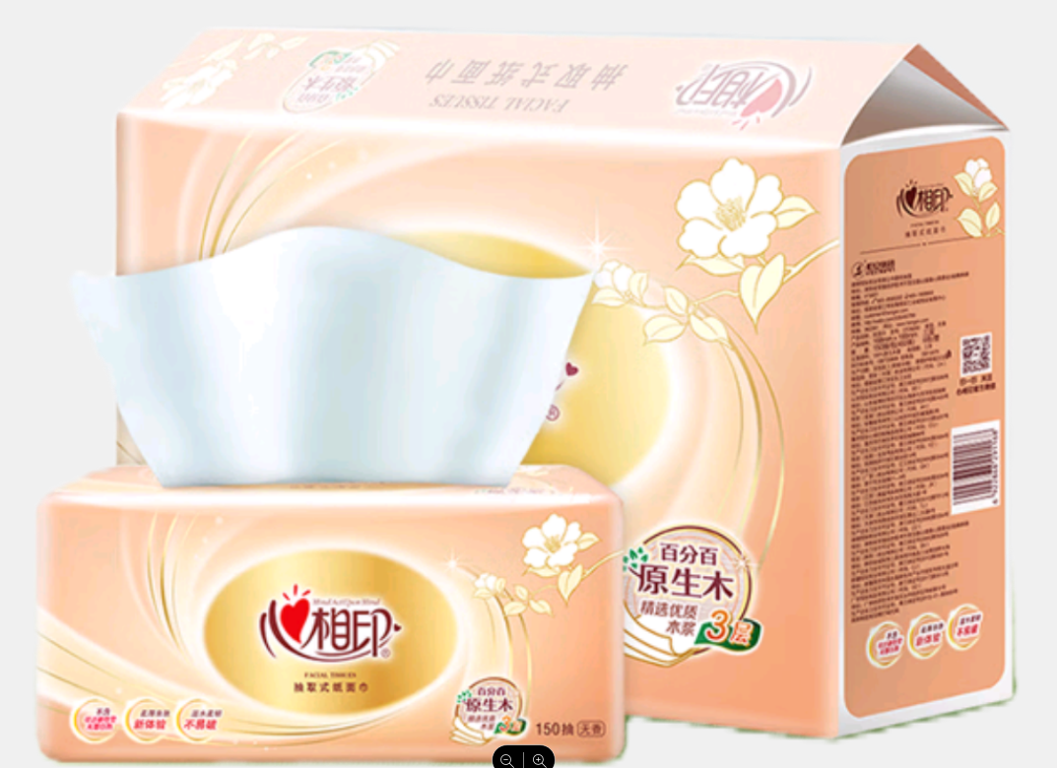
8 | 10元小卖部购物券 | 4600 | 

抽奖界面

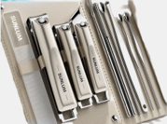
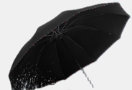






2026 安全月活动抽奖

中奖奖品：xxxx

